Ver.G -- Cập nhật 08.2023 CMM
Casting 鑄物
Prototype
Machining 加工品
Mass production
Information |  | Customer |  | Supplier
Name |  | BWES |  | VULCAN
Part Name 品名 |  | HOUSING HOUSING & PINS |  | HOUSING HOUSING & PINS
Part No 品番 |  | - |  | A2012004
Drawing number |  | E1060059238A0 |  | E1060059238A0
Drawing version |  | G |  | Machining_Drw.ver.G_Circle num.ver.15
Xem lịch sử sửa đổi trong file Master management
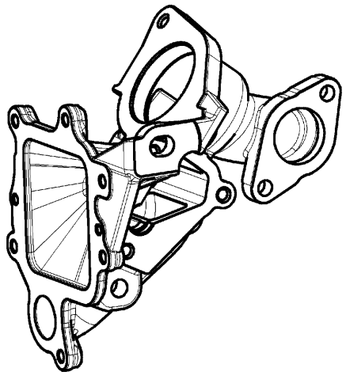
Drawing Image |  |  |  |  |  |  |  |  |  | NA | Không áp dụng/ Not applicable
 |  |  |  |  |  |  |  |  |  | ∆ | Đang thảo luận/ In Discusion
 |  |  |  |  |  |  |  |  |  | Mặt đo lường/ Measured surface
 |  |  |  |  |  |  |  |  |  | □ | Gia công đến gia công/ Machining to machining
 |  |  |  |  |  |  |  |  |  | ○ | Phôi đến gia công/ casting to machining
 |  |  |  |  |  |  |  |  |  | ● | Phôi đến phôi/ casting to casting
 |  |  |  |  |  |  |  |  |  | Phân loại đặc tính/ Classified Char.
 |  |  |  |  |  |  |  |  |  | ○ | OTC: Đặc tính dung sai khác/ Other Toleranced Characteristics
 |  |  |  |  |  |  |  |  |  | <qc> | Quality Characteristics
 |  |  |  |  |  |  |  |  |  | <sc> | Special Characteristics
Circle number | Content check 檢查項目 |  | Specification |  |  | Unit | Measured surface | Classified Char. | Tool check |  |  | Judged
 | Characteristic | Symbol on drawing | Nominal | Lower tol | Upper tol
 |  |  |  |  |  |  |  |  | Purpose
170-1 | Runout (Scan Helix) Độ đảo |  | 0.030 | -0.030 | 0.000 | mm | □ |  | CMM Máy đo 3D |  |  | OK
171-1 | Profile of a surface (Scan Helix) Biên dạng mặt |  | 0.035 | -0.035 | 0.000 | mm | □ |  | CMM Máy đo 3D |  |  | OK
170-2 | Runout (Scan Circle) Độ đảo |  | 0.030 | -0.030 | 0.000 | mm | □ |  | CMM Máy đo 3D |  |  | OK
171-2 | Profile of a surface (Scan Circle) Biên dạng mặt |  | 0.035 | -0.035 | 0.000 | mm | □ |  | CMM Máy đo 3D |  |  | OK
170-3 | Runout (Touch Point) Độ đảo |  | 0.030 | -0.030 | 0.000 | mm | □ |  | CMM Máy đo 3D |  |  | OK
171-3 | Profile of a surface (Touch Point) Biên dạng mặt |  | 0.035 | -0.035 | 0.000 | mm | □ |  | CMM Máy đo 3D |  |  | OK
174-1 | Diamater Đường kính | Basic dimesion Kích thước cơ bản | 26.000 | -0.250 | 0.250 | mm | □ |  | CMM Máy đo 3D |  |  | ∆
174-2 | Diamater Đường kính | Basic dimesion Kích thước cơ bản | 26.600 | -0.250 | 0.250 | mm | □ |  | CMM Máy đo 3D |  |  | ∆
176-1 | Position Vị trí |  | 0.150 | -0.150 | 0.000 | mm | □ |  | CMM Máy đo 3D |  |  | OK
176-1-1 | Length Chiều dài | Basic dimesion Kích thước cơ bản | 33.670 | -0.0175 | 0.0175 | mm | □ | <qc> | CMM Máy đo 3D |  |  | ∆
176-2 | Position Vị trí |  | 0.150 | -0.150 | 0.000 | mm | □ |  | CMM Máy đo 3D |  |  | OK
176-2-1 | Length Chiều dài | Basic dimesion Kích thước cơ bản | 33.150 | -0.0175 | 0.0175 | mm | □ | <qc> | CMM Máy đo 3D |  |  | ∆
178 | Position Vị trí |  | 0.150 | -0.150 | 0.000 | mm | □ |  | CMM Máy đo 3D |  |  | OK
182-1 | Diamater (Average) Đường kính |  | 40.000 | 0.000 | 0.025 | mm | □ | <sc> | CMM/Caliper Máy đo 3D/Thước kẹp |  |  | NG
182-2 | Diamater (Min) Đường kính |  | 40.000 | 0.000 | 0.025 | mm | □ | <sc> | CMM/Caliper Máy đo 3D/Thước kẹp |  |  | NG
182-3 | Diamater (Max) Đường kính |  | 40.000 | 0.000 | 0.025 | mm | □ | <sc> | CMM/Caliper Máy đo 3D/Thước kẹp |  |  | NG
184 | Perpendicularity Độ vuông góc |  | 0.080 | -0.080 | 0.000 | mm | □ |  | CMM Máy đo 3D |  |  | OK
185-1 | Angle Góc | Basic dimesion Kích thước cơ bản | 60.000 | -0.500 | 0.500 | Degree | □ |  | CMM Máy đo 3D |  |  | ∆
185-2 | Angle Góc | Basic dimesion Kích thước cơ bản | 60.000 | -0.500 | 0.500 | Degree | □ |  | CMM Máy đo 3D |  |  | ∆
185-3 | Angle Góc | Basic dimesion Kích thước cơ bản | 60.000 | -0.500 | 0.500 | Degree | □ |  | CMM Máy đo 3D |  |  | ∆

